신·재생에너지발전비율(국가발전지표)
『신·재생에너지발전비율』

※그래프

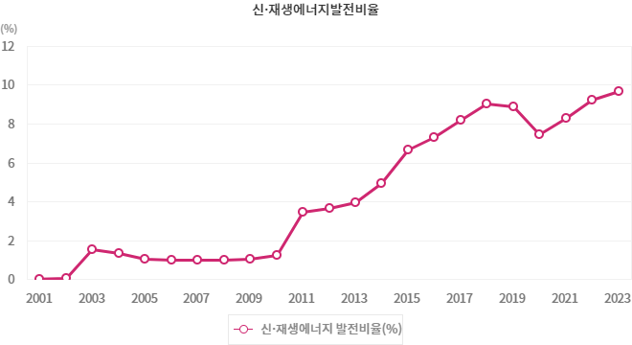

※통계표
통계표명: | 신·재생에너지 발전량과 발전비율
단위: | GWh, %
 | 2014 | 2015 | 2016 | 2017 | 2018 | 2019 | 2020 | 2021 | 2022 | 2023 | 2024
총발전량(GWh) | 546,387 | 561,224 | 562,219 | 578,014 | 594,609 | 589,200 | 579,999 | 611,015 | 626,448 | 624,883 | 595,600
신·재생에너지 발전량(GWh) | 27,020 | 37,330 | 41,049 | 47,306 | 53,688 | 52,341 | 43,124 | 50,657 | 57,780 | 60,400 | 603,200
신·재생에너지 발전비율(%) | 4.95 | 6.65 | 7.30 | 8.18 | 9.03 | 8.88 | 7.44 | 8.29 | 9.22 | 9.67 | 10.6
출처: | 한국에너지공단, 「신재생에너지보급실적조사」
 | * 자료 : 한국에너지공단 신·재생에너지센터, 「신재생에너지보급통계」 각 연도
주석: | 1) 신·재생에너지발전비율 = (신·재생에너지발전량 ÷ 총발전량) × 100.
 | 2) 총발전량은 양수발전을 포함하고, 신재생에너지 총발전량은 사업자용, 상용자가용, 신재생소규모자가용 합계임.
 | 3) 2019년부터 신에너지 및 재생에너지 개발·이용·보급 촉진법 개정(`19.10.01 시행)에 따라 폐기물에너지 중 비재생폐기물은 제외됨.

